Sheet1
2020/9/14プログラム作成部分作業まとめ
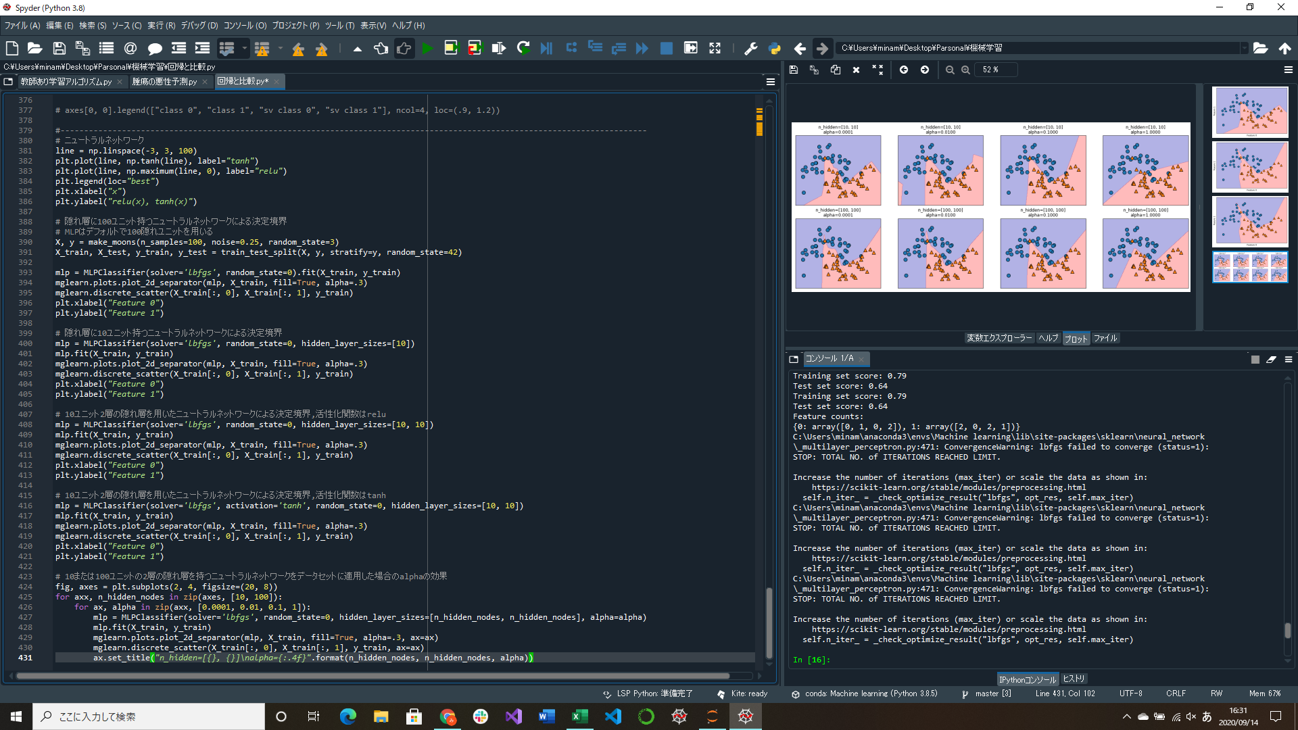

ニュートラルネットワーク(ディープラーニング)実装
→多層パーセプトロン(MLP)によるクラス分類と回帰
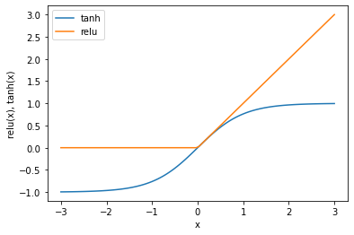
・1層の隠れ層を持つ多層パーセプトロン
 | 入力 | 隠れ層 | 出力
x[0]
h[0]
x[1]
h[1]
y
x[2]
h[2]
x[3]

隠れ層を増やすことで計算層(ノード)をもっと増やすことができる(ディープラーニングの由来) |  |  |  |  | ↑活性化関数tanh(双曲正接関数)とrelu(正規化線形関数)
 |  |  |  |  | tanhは小さい値に対して-1に、大きい値に対しては+1に飽和する
 |  |  |  |  | reluは0以下を切り捨てている

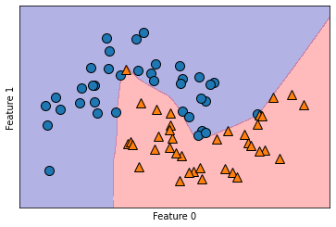
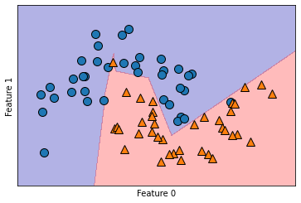
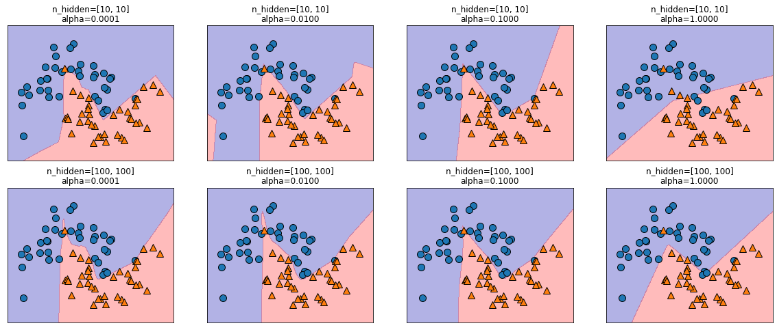

↑隠れ層に100ユニットを持つニュートラルネットワークによる決定境界 |  |  |  | ↑隠れ層に10ユニットを持つニュートラルネットワークによる決定境界
MLPのデフォルトは100ユニット |  |  |  | 100ユニットの時より線がかくかくしている

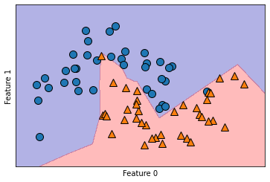
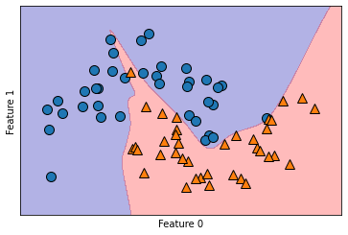
 |  |  |  |  |  | ↑様々な隠れユニット数とalphaパラメータに対する決定境界
 |  |  |  |  |  | 隠れユニットとalphaの違いによって決定境界が違うことがわかる

↑10ユニット2層の隠れ層を持つニュートラルネットワークによる決定境界,活性化関数はrelu |  |  |  | ↑10ユニット2層の隠れ層を持つニュートラルネットワークによる決定境界,活性化関数はtanh
活性化関数が違うだけでも結果が変わる

